Presentación
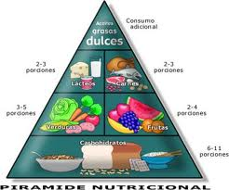 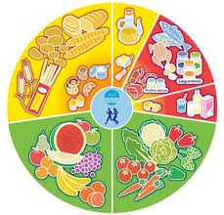 Clínica de nutrición

Valores y resultados de los índices de masa corporal | ir pagina
Estudio nutricional de clientes | ir pagina
Evolución de los pacientes | ir pagina
Más información en www.clinica_nutricion.com

Evolución de los pacientes
IDENTIFICACIÓN |  |  | ESTUDIO |  |  |  | ENERO |  |  | FEBRERO |  |  | CONCLUSIÓN
DNI | LETRA | Sexo | Altura | Peso | Índice de masa corporal inicial | Resultado | peso | índice de masa corporal enero | Resultado | peso | índice de masa corporal febrero | Resultado | ¿Debe continuar el control?
11111111 | H | H | 1.6 | 59 | 23.046875 | peso normal | 60 | 23.4375 | peso normal | 60 | 23.4375 | peso normal | NO | 18
22222222 | J | H | 1.75 | 80 | 26.12244898 | SOBREPESO | 78 | 25.469387755 | SOBREPESO | 77 | 25.142857143 | SOBREPESO | SI | 13
33333333 | P | M | 1.55 | 65 | 27.055150884 | SOBREPESO CRONICO | 63 | 26.222684703 | SOBREPESO | 59 | 24.557752341 | peso normal | NO | 8
44444444 | A | M | 1.73 | 68 | 22.720438371 | peso normal | 65 | 21.71806609 | peso normal | 65 | 21.71806609 | peso normal | NO | 3
55555555 | K | H | 1.9 | 89 | 24.653739612 | peso normal | 90 | 24.930747922 | peso normal | 90 | 24.930747922 | peso normal | NO | 21
66666666 | Q | H | 2.05 | 79 | 18.798334325 | BAJO PESO | 85 | 20.226055919 | peso normal | 87 | 20.701963117 | peso normal | NO | 16
77777777 | B | M | 1.63 | 57 | 21.453573714 | peso normal | 58 | 21.8299522 | peso normal | 58 | 21.8299522 | peso normal | NO | 11
88888888 | Y | H | 1.55 | 46 | 19.146722164 | BAJO PESO | 49 | 20.395421436 | peso normal | 50 | 20.811654527 | peso normal | NO | 6
99999999 | R | H | 1.75 | 80 | 26.12244898 | SOBREPESO | 79 | 25.795918367 | SOBREPESO | 77 | 25.142857143 | SOBREPESO | SI | 1

